Sheet1
序号 | 图片 | 备注 | 个数 | 国际单号 | 邮编 | 收件地址 | 收件人名字 | 电话 | 日本邮局单号 | 重量
10012346 |  | 咖啡 サイズ：4XL | 1 |  | 116-0011 | 東京都荒川区西尾久4-18-7 | 大島 京子 | 03-5901-9910 | 628570238041
 |  | 米白 サイズ：4XL | 1 |  |  |  |  |  | 628570238030
10012351 |  | 黑色 688款 サイズ：[38] | 1 |  | 8618039 | 熊本県熊本市東区長嶺南4-11-101 | 浜本 巧 | 08027415394 | 628570238026
10012358 | 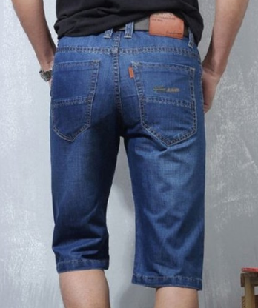 | 蓝色 206款 サイズ：[38] | 0 |  | 5430028 | 大阪府大阪市天王寺区小橋町13-18リッチハイムアルテ上本町503号 | 田中 雄大 | 08061536036
10012360 |  | 米白 サイズ：M | 1 |  | 7918031 | 愛媛県松山市北斎院町280ー1 | 一色 ヨシコ | 09047810108 | 628570238015
10012361 |  | 米白 サイズ：M | 1 |  | 4400083 | 愛知県豊橋市下地町字五貫19-3 | 田中 秀典 | 09047982624 | 628570238004
fukuya-store-10000197 | 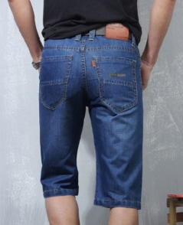 | 蓝色 206款 サイズ：[31] | 1 |  | 9896222 | 宮城県大崎市古川若葉町２丁目２-１８ | 堀田秀一 | 0229470194 | 628570237993
fukuya-store-10000198 | 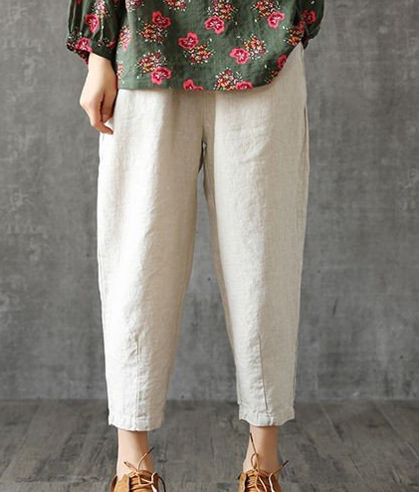 | 米白 サイズ：M | 1 |  | 1080073 | 東京都港区三田3-4-6 マートルコート三田504 | 駒津智永子 | 09023356733 | 628570237982
10000185 |  | 蓝色 206款 サイズ：[28] | 1 |  | 4418153 | 愛知県豊橋市高師本郷町字山腰７-５ | 土居田 耕司 | 09042101928 | 628570237971

